Sayfa1
KOD NO |  | ÜRÜN ADI | ALIŞ FİYATI TL | KOLİ İÇİ ADET | SİPARİŞ ADET | ÜRÜN AÇIKLAMASI | TOPLAM TUTAR TL
 | 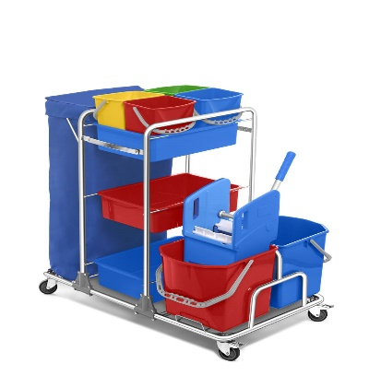 | KAT ARABASI | 290.00 ₺ | 1 |  | ÇİFT KOVALI KAT ARABASI PLASTİK PRES | 0.00 ₺
 | 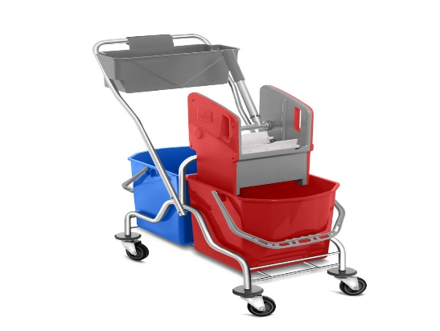 | ÇİFT KOVALI TEMİZLİK ARABASI | 95.00 ₺ | 2 |  | ÇİFT KOVALI KROM TEMİZLİK SETİ PLASTİK PRES | 0.00 ₺
 | 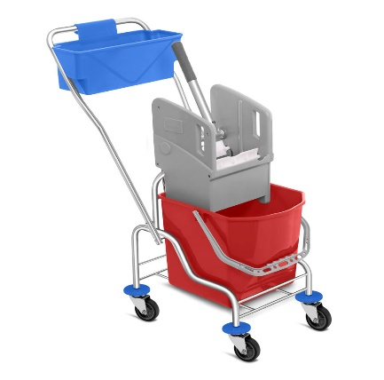 | TEK KOVALI TEMİZLİK ARABASI | 95.00 ₺ | 2 |  | TEK KOVALI KROM TEMİZLİK SETİ PLASTİK PRES | 0.00 ₺
 | 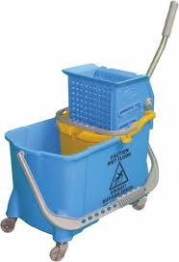 | TEK KOVALI TEMİZLİK ARABASI | 65.00 ₺ | 1 |  | TEK KOVALI TEMİZLİK SETİ PLASTİK | 0.00 ₺
 | 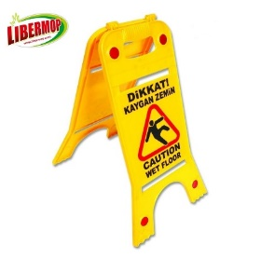 | ISLAK ZEMİN LEVHASI | 10.00 ₺ | 20 |  | PLASTİK ISLAK ZEMİN LEVHASI | 0.00 ₺
 | 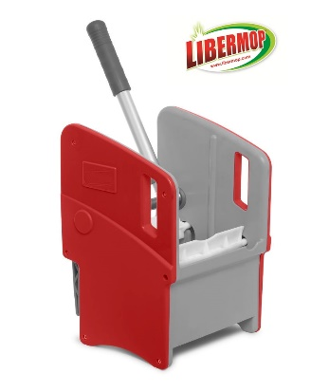 | YEDEK PRES | 29.00 ₺ | 4 |  | PLASTİK PRES YEDEK | 0.00 ₺
 | 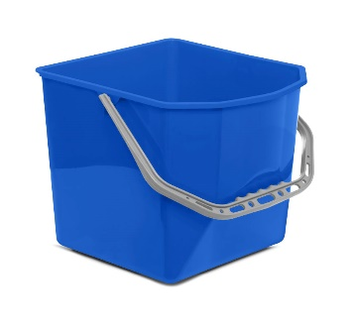 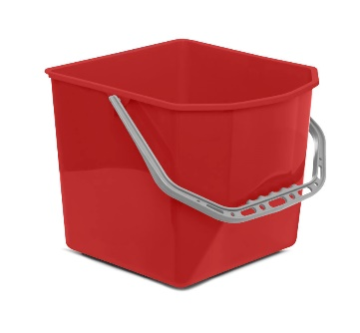 | TEMİZLİK ARABASI KOVASI | 10.00 ₺ | 24 |  | TEMİZLİK SETİ KOVASI 25 LT | 0.00 ₺
 | 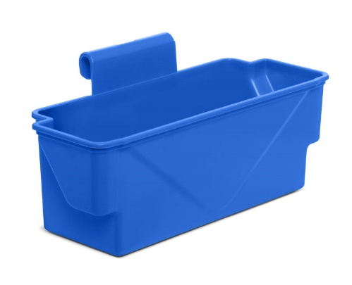 | TEMİZLİK ARABASI SEPETİ | 10.00 ₺ | 50 |  | TEMİZLİK SETİ SEPETİ | 0.00 ₺
 | 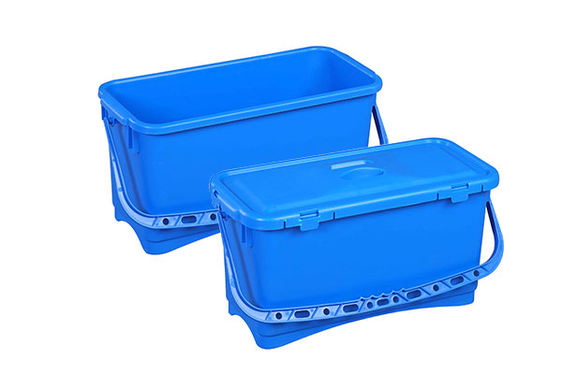 | HEALTH CARE MOP KOVASI | 90.00 ₺ | 24 |  | YENİ NESİL TEMİZLİK KOVASI | 0.00 ₺
 | 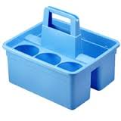 | MAID SEPETİ | 18.50 ₺ | 50 |  | MAID SEPETİ | 0.00 ₺
 | 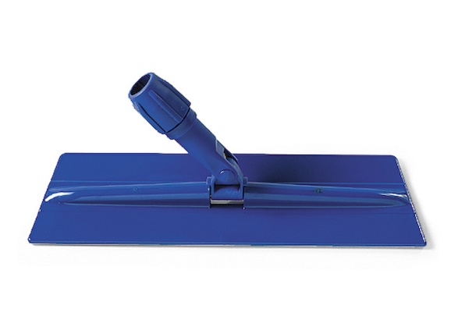 | CIRTLI NEMLİ MOP APARATI 25 CM | 9.00 ₺ | 50 |  | TÜM VELCRO CIRTLI MOPLAR İÇİN UYGUN 25 CM MOP APARATI | 0.00 ₺
 | 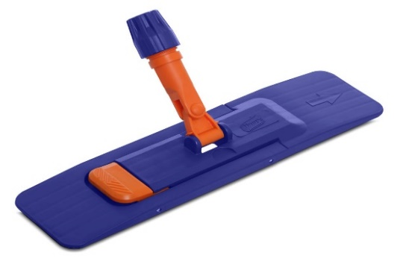 | NEMLİ MOP APARATI 40 CM | 5.00 ₺ | 10 |  | PLASTİK NEMLİ MOP APARATI 40 CM | 0.00 ₺
 |  | NEMLİ MOP APARATI 50 CM | 6.00 ₺ | 10 |  | PLASTİK NEMLİ MOP APARATI 50 CM | 0.00 ₺
 | 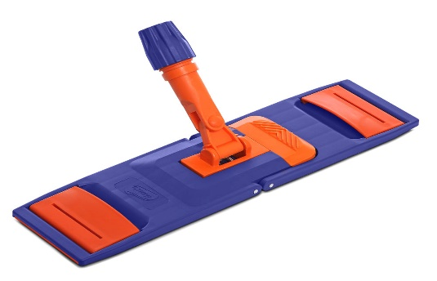 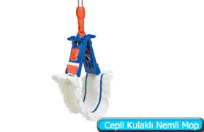 | KULAKLI NEMLİ MOP APARATI 40 CM | 7.00 ₺ | 10 |  | PLASTİK KULAKLI MOP APARATI 40 CM | 0.00 ₺
 |  | KULAKLI NEMLİ MOP APARATI 50 CM | 8.00 ₺ | 10 |  | PLASTİK KULAKLI MOP APARATI 50 CM | 0.00 ₺
 | 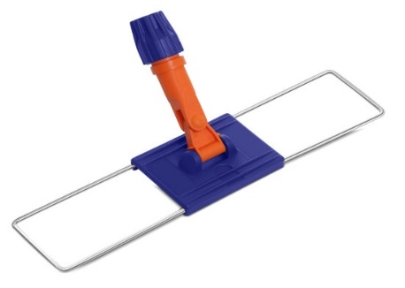 | NEMLİ MOP TEL APARAT 40 CM | 3.00 ₺ | 24 |  | TEL APARAT 40 CM | 0.00 ₺
 |  | NEMLİ MOP TEL APARAT 50 CM | 3.50 ₺ |  |  | TEL APARAT 50 CM | 0.00 ₺
 |  | NEMLİ MOP TEL APARAT 60 CM | 3.50 ₺ |  |  | TEL APARAT 60 CM | 0.00 ₺
 |  | NEMLİ MOP TEL APARAT 80 CM | 4.00 ₺ | 24 |  | TEL APARAT 80 CM | 0.00 ₺
 | 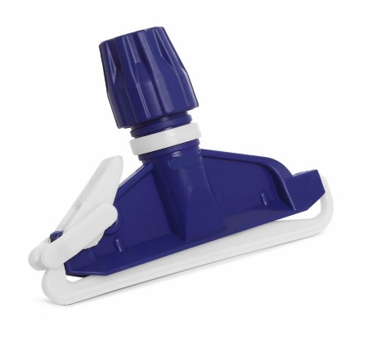 | ISLAK MOP APARATI | 2.50 ₺ | 100 |  | ISLAK MOP TUTUCU | 0.00 ₺
 | 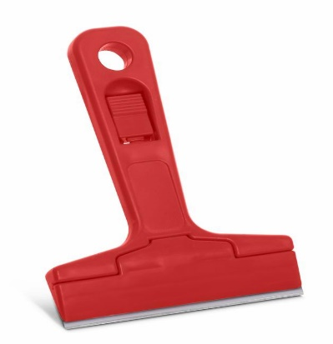 | CAM KAZIMA APARATI | 4.00 ₺ | 24 |  | PLASTİK CAM KAZIMA APARATI | 0.00 ₺
 | 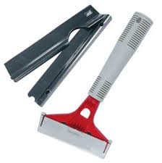 | YER KAZIMA APARAI | 7.50 ₺ | 24 |  | YER KAZIMA APARATI | 0.00 ₺
 | 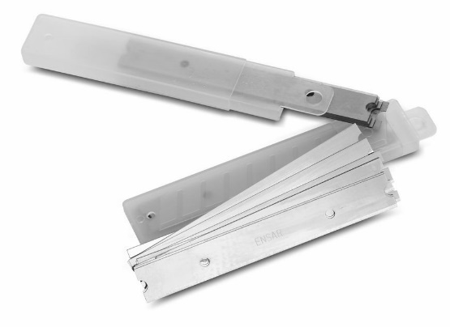 | YER KAZIMA JİLETİ | 0.90 ₺ | 200 |  | YER KAZIMA JİLETİ | 0.00 ₺
 | 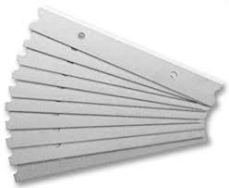 | CAM KAZIMA JİLETİ | 0.90 ₺ | 200 |  | CAM KAZIMA JİLETİ | 0.00 ₺
 | 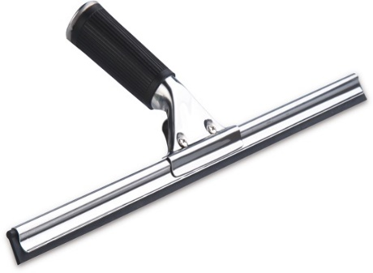 | CAM ÇEK TAKIMI 35 CM | 8.00 ₺ | 12 |  | CAM ÇEKTAKIMI METAL | 0.00 ₺
 |  | CAM ÇEK TAKIMI 45 CM | 8.50 ₺ | 12 |  | CAM ÇEK TAKIMI METAL | 0.00 ₺
 | 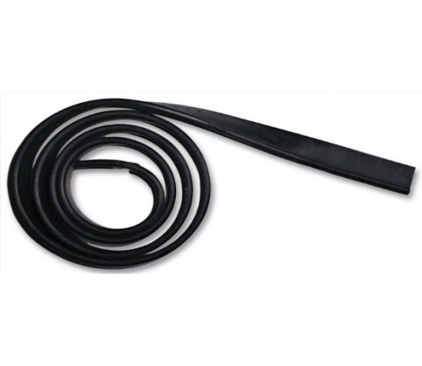 | CAM LASTİĞİ | 3.50 ₺ | 50 |  | CAM LASTİĞİ 110 CM | 0.00 ₺
 | 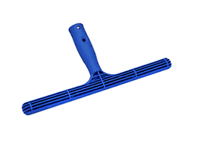 | CAM PELUŞ APARATI 35 CM | 2.25 ₺ | 50 |  | CAM PELUŞ APARATI PLASTİK | 0.00 ₺
 |  | CAM PELUŞ APARATI 45 CM | 2.50 ₺ | 50 |  | CAM PELUŞ APARATI PLASTİK | 0.00 ₺
 |  | CAM PELUŞU EXTRA 35 CM | 3.50 ₺ | 100 |  | MIKROFIBER CAM PELUŞU | 0.00 ₺
 | 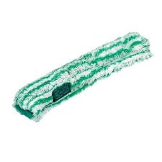 | CAM PELUŞU EXTRA 45 CM | 4.00 ₺ | 100 |  | MIKROFIBER CAM PELUŞU | 0.00 ₺
 | 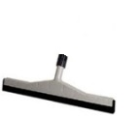 | YER ÇEKPAS JUMBO 45 CM | 5.50 ₺ | 50 |  | ÇİFT LASTİKLİ PLASTİK | 0.00 ₺
 |  | YER ÇEKPAS JUMBO 55 CM | 6.00 ₺ | 40 |  | ÇİFT LASTİKLİ PLASTİK | 0.00 ₺
 |  | YER ÇEK PAS TAKIMI JUMBO 45 CM | 11.50 ₺ | 24 |  | 130 CM ALÜMİNYUM VİDALI BORU + 55 CM JUMBO YER ÇEK PAS | 0.00 ₺
 | 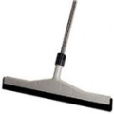 | YER ÇEK PAS TAKIMI JUMBO 55 CM | 11.50 ₺ | 24 |  | 140 CM ALÜMİNYUM VİDALI BORU + 55 CM JUMBO YER ÇEK PAS | 0.00 ₺
 | 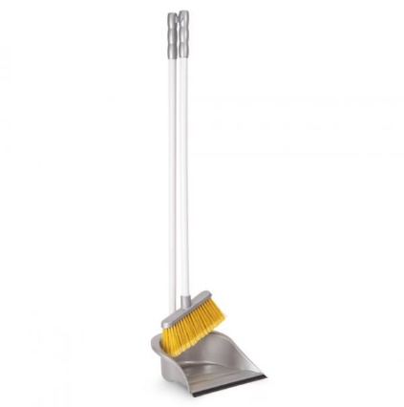 | SAPLI FARAŞ TAKIMI | 4.25 ₺ | 24 |  | SAPLI FARAŞ TAKIMI ORTA BOY | 0.00 ₺
 | 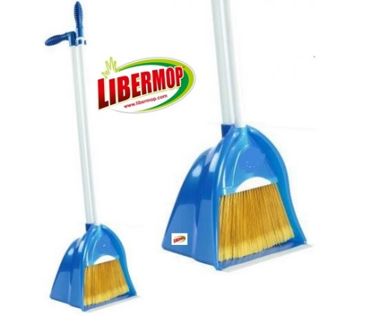 | LUX FARAŞ TAKIMI | 6.90 ₺ | 24 |  | LUX SAPLI FARAŞ HAZNELİ BÜYÜK BOY | 0.00 ₺
 | 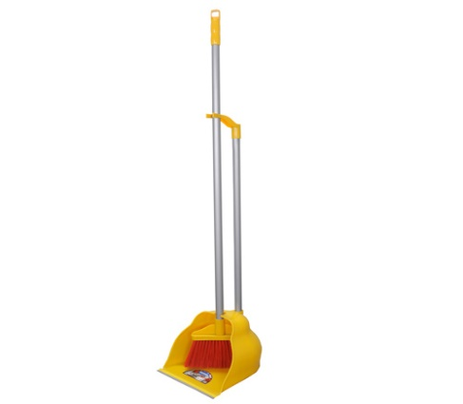 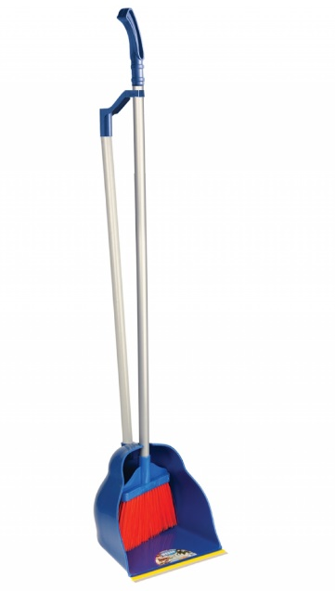 | ENDÜSTRİYEL FARAŞ TAKIMI | 13.00 ₺ | 20 |  | ENDÜSTRİYEL SAPLI FARAŞ | 0.00 ₺
 |  | MASA ÜSTÜ FARAŞ TAKIMI | 2.80 ₺ | 30 |  | MASA ÜSTÜ FARAŞ + FIRÇA | 0.00 ₺
 | 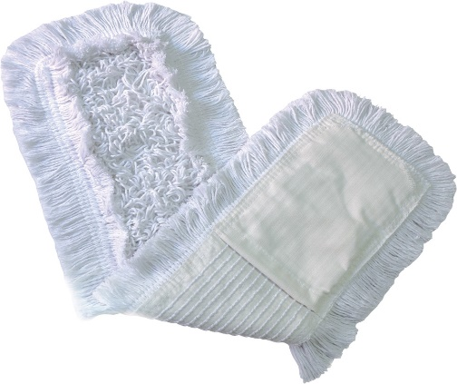 | NEMLİ MOP 40 CM | 3.25 ₺ | 75 |  | ZİNCİR DİKİŞ NEMLİ MOP %65 PAMUK %35 POLYESTER | 0.00 ₺
 |  | NEMLİ MOP 50 CM | 3.50 ₺ | 50 |  | ZİNCİR DİKİŞ NEMLİ MOP %65 PAMUK %35 POLYESTER | 0.00 ₺
 |  | NEMLİ MOP 60 CM | 3.75 ₺ | 50 |  | ZİNCİR DİKİŞ NEMLİ MOP %65 PAMUK %35 POLYESTER | 0.00 ₺
 |  | NEMLİ MOP 80 CM | 4.25 ₺ | 40 |  | ZİNCİR DİKİŞ NEMLİ MOP %65 PAMUK %35 POLYESTER | 0.00 ₺
 | 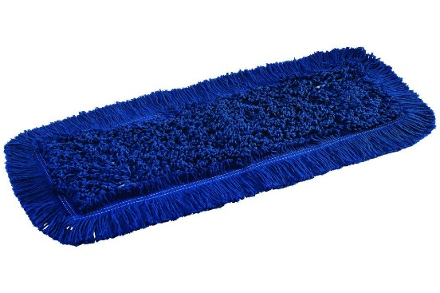 | ORLON MOP 40 CM | 3.75 ₺ | 75 |  | ORLON MOP | 0.00 ₺
 |  | ORLON MOP 50 CM | 4.25 ₺ | 50 |  | ORLON MOP | 0.00 ₺
 |  | ORLON MOP 60 CM | 4.50 ₺ | 50 |  | ORLON MOP | 0.00 ₺
 |  | ORLON MOP 80 CM | 5.00 ₺ | 40 |  | ORLON MOP | 0.00 ₺
 | 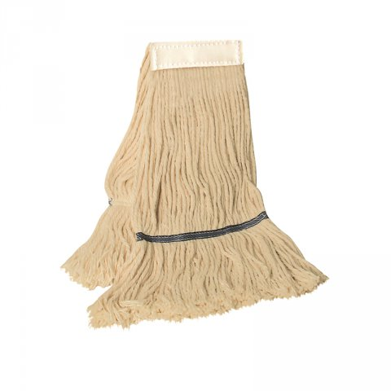 | ISLAK MOP 375 GR | 3.50 ₺ | 50 |  | ISLAK MOP %65 PAMUK %35 POLYESTER | 0.00 ₺
 |  | ISLAK MOP 400 GR | 3.75 ₺ | 50 |  | ISLAK MOP %65 PAMUK %35 POLYESTER | 0.00 ₺
 |  | ISLAK MOP 500 GR | 5.00 ₺ | 50 |  | ISLAK MOP %65 PAMUK %35 POLYESTER | 0.00 ₺
 | 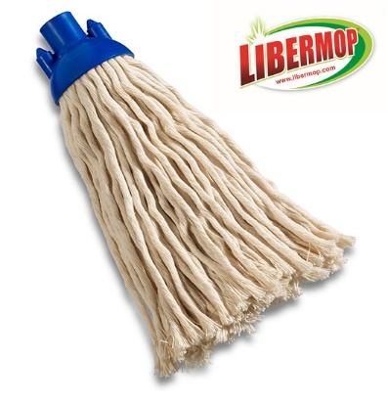 | İSPANYOL MOP | 3.00 ₺ | 75 |  | İSPANYOL MOP PAMUK | 0.00 ₺
 | 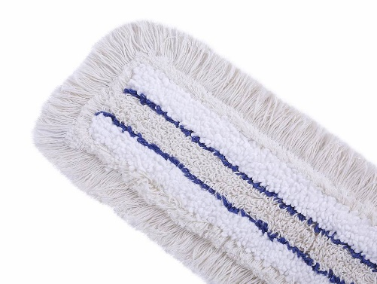 | MİKROFİBER MEDİKAL MOP 40 CM | 5.00 ₺ |  |  | MIKRO HASTANE MOP | 0.00 ₺
 | 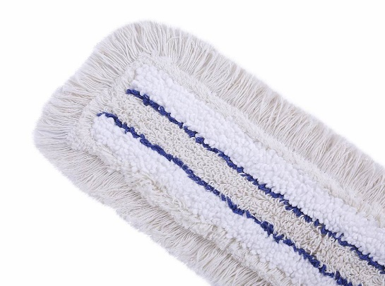 | MİKROFİBER MEDİKAL MOP 50 CM | 6.00 ₺ |  |  | MIKRO HASTANE MOP | 0.00 ₺
 | 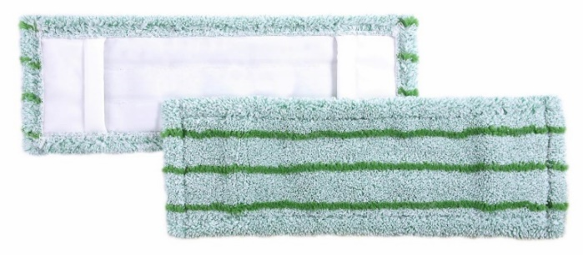 | ULTRA MIKROFIBER MOP 40 CM | 5.00 ₺ |  |  | MIKROFIBER NEMLİ MOP | 0.00 ₺
 |  | ULTRA MIKROFIBER MOP 50 CM | 6.00 ₺ | 75 |  | MIKROFIBER NEMLİ MOP | 0.00 ₺
 | 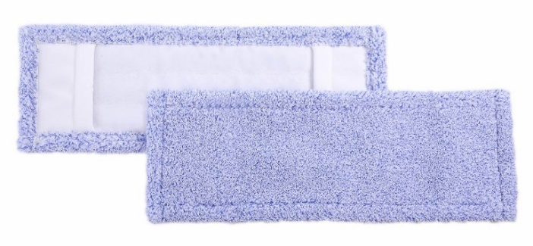 | MIKROFIBER MOP 40 CM | 4.50 ₺ |  |  | MIKROFIBER NEMLİ MOP | 0.00 ₺
 |  | MIKROFIBER MOP 50 CM | 5.50 ₺ | 50 |  | MIKROFIBER NEMLİ MOP | 0.00 ₺
 | 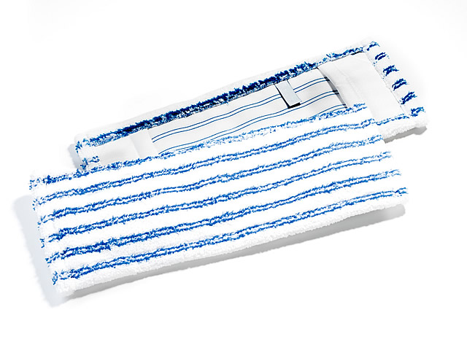 | MIKROFIBER MOP SOFT BRITE 40 CM | 4.50 ₺ | 75 |  | MIKROFIBER NEMLİ MOP SOFT BRITE | 0.00 ₺
 |  | MIKROFIBER MOP SOFT BRITE 50 CM | 5.50 ₺ | 100 |  | MIKROFIBER NEMLİ MOP SOFT BRITE | 0.00 ₺
 |  | MIKROFIBER MOP SOFT BRITE 60 CM | 5.50 ₺ | 100 |  | MIKROFIBER NEMLİ MOP SOFT BRITE | 0.00 ₺
 | 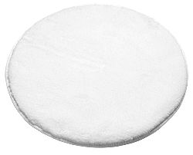 | PARLATMA PEDİ | 45.00 ₺ | 5 |  | MIKROFIBER PARLATMA PEDİ | 0.00 ₺
 | 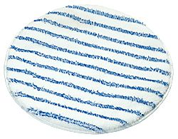 | HALI YIKAMA PEDİ SOFT BRITE | 50.00 ₺ | 5 |  | MIKROFIBER HALI YIKAMA PEDİ | 0.00 ₺
 | 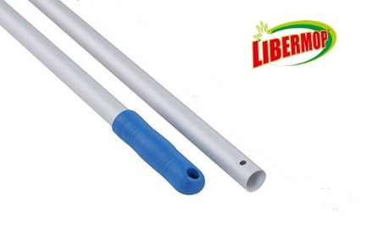 | ALÜMİNYUM SAP 140 CM DELİKLİ | 6.00 ₺ | 50 |  | ELOKSALLI ALÜMİNYUM SAP DELİKLİ 23,5MM | 0.00 ₺
 | 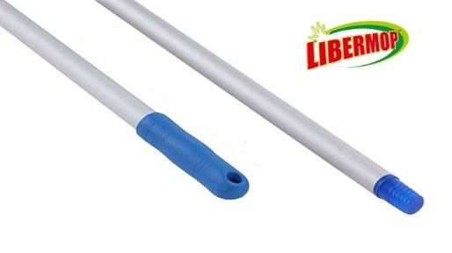 | ALÜMİNYUM SAP 140 CM VİDALI | 6.25 ₺ | 50 |  | ELOKSALLI ALÜMİNYUM SAP VİDALI 23,5MM | 0.00 ₺
 |  | ALÜMİNYUM SAP 130 CM DELİKLİ | 4.50 ₺ | 50 |  | ELOKSALLI ALÜMİNYUM SAP DELİKLİ 22MM | 0.00 ₺
 | 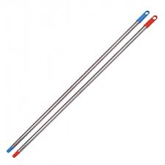 | EXTRA METAL SAP 120 CM VİDALI | 2.40 ₺ | 60 |  | METAL SAP 120 CM 23,5 MM | 0.00 ₺
 |  | TELESKOPİK SAP 3 M | 32.00 ₺ | 5 |  | ALÜMİNYUM TELESKOPİK SAP | 0.00 ₺
 |  | TELESKOPİK SAP 4,5 M | 35.00 ₺ | 5 |  | ALÜMİNYUM TELESKOPİK SAP
 |  | TELESKOPİK SAP 6 M | 40.00 ₺ | 5 |  | ALÜMİNYUM TELESKOPİK SAP | 0.00 ₺
 | 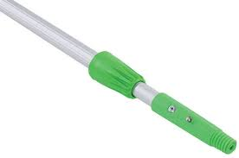 | TELESKOPİK SAP 9 M | 50.00 ₺ | 5 |  | ALÜMİNYUM TELESKOPİK SAP | 0.00 ₺
 | 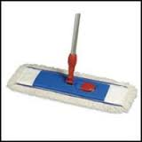 | NEMLİ MOP TAKIMI 40 CM | 13.75 ₺ | 24 |  | 140 CM ALÜMİNYUM DELİKLİ SAP + 40 CM NEMLİ MOP APARATI + NEMLİ MOP 40 CM | 0.00 ₺
 |  | NEMLİ MOP TAKIMI 50 CM | 16.50 ₺ | 24 |  | 140 CM ALÜMİNYUM DELİKLİ SAP +50 CM NEMLİ MOP APARATI + NEMLİ MOP 50 CM | 0.00 ₺
 | 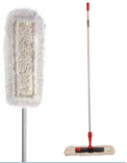 | NEMLİ MOP TAKIMI 60 CM | 15.00 ₺ | 24 |  | 140 CM ALÜMİNYUM DELİKLİ SAP +60 CM TEL APARAT + NEMLİ MOP 60 CM | 0.00 ₺
 | 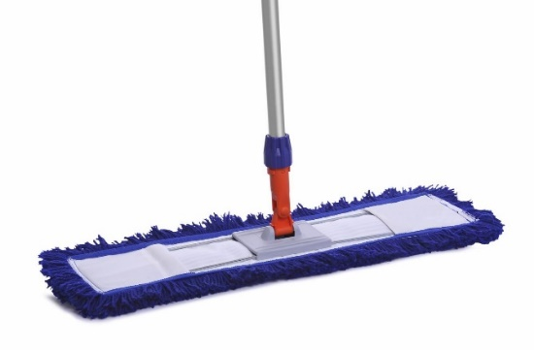 | ORLON MOP TAKIMI 50 CM | 15.00 ₺ | 24 |  | 140 CM ALÜMİNYUM DELİKLİ SAP + 50 CM TEL APARAT + ORLON MOP 50 CM | 0.00 ₺
 |  | ORLON MOP TAKIMI 60 CM | 16.50 ₺ | 24 |  | 140 CM ALÜMİNYUM DELİKLİ SAP + 60 CM TEL APARAT +ORLON MOP 60 CM | 0.00 ₺
 | 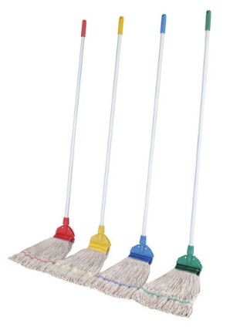 | ISLAK MOP TAKIMI 375 GR | 13.50 ₺ | 24 |  | 140 CM ALÜMİNYUM DELİKLİ SAP + ISLAK MOP APARATI + 375 GR EXTRA ISLAK MOP | 0.00 ₺
 |  | ISLAK MOP TAKIMI 400 GR | 14.00 ₺ | 24 |  | 140 CM ALÜMİNYUM DELİKLİ SAP + ISLAK MOP APARATI +400 GR EXTRA ISLAK MOP | 0.00 ₺
 |  | ISLAK MOP TAKIMI 500 GR | 16.50 ₺ | 24 |  | 140 CM ALÜMİNYUM DELİKLİ SAP + ISLAK MOP APARATI + 500 GR EXTRA ISLAK MOP | 0.00 ₺
 |  | SPRAY MOP 50 CM | 75.00 ₺ | 12 |  | 140 CM ALÜMİNYUM DELİKLİ SAP + DETERJAN HAZNESİ + 50 CM NEMLİ MOP APARATI | 0.00 ₺
 |  | AMERIKAN TİP VİDALI SÜPÜRGE | 10.00 ₺ | 10 |  | VİDALI SÜPÜRGE | 0.00 ₺
 |  | SAPLI SÜPÜRGE | 8.50 ₺ | 12 |  | 90 CM GÜRGEN SAP + SÜPÜRGE | 0.00 ₺
 |  | KABA ALAN FIRÇA TAKIMI 50 CM | 7.50 ₺ | 24 |  | METAL SAP 120 CM 23,5 MM + KABA ALAN FIRÇASI 50 CM | 0.00 ₺
 |  | EXTRA OTO FIRÇA TAKIMI | 7.00 ₺ | 36 |  | 120 CM METAL SAP + LUX OTO FIRÇASI | 0.00 ₺
 |  | EXTRA OTO FIRÇASI YEDEK | 5.50 ₺ | 50 |  | 20 'LİK LUX OTO FIRÇASI | 0.00 ₺
 |  | DİK FIRÇA YEDEK | 3.40 ₺ | 50 |  | DİK FIRÇA YEDEK | 0.00 ₺
 |  | DİK SÜPÜRGE YEDEK | 3.60 ₺ | 50 |  | DİK SÜPÜRGE YEDEK | 0.00 ₺
 |  | SERT YER FIRÇASI YEDEK | 3.00 ₺ | 50 |  | SERT YER FIRÇASI YEDEK | 0.00 ₺
 |  | YUMUŞAK YER FIRÇASI YEDEK | 3.00 ₺ | 50 |  | YUMUŞAK YER FIRÇASI YEDEK | 0.00 ₺
 |  | AÇILI SÜPÜRGE YEDEK | 4.00 ₺ | 50 |  | AÇILI SÜPÜRGE YEDEK | 0.00 ₺
 |  | ÇÖPÇÜ SÜPÜRGESİ | 6.50 ₺ | 24 |  | PLASTİK KILLI ÇÖPÇÜ ÇÜPÜRGESİ | 0.00 ₺
 |  | KABALAN FIRÇASI YEDEK 40 CM | 4.75 ₺ | 24 |  | SERT KILLI KABA ALAN FIRÇASI | 0.00 ₺
 |  | LIBER MIKROFIBER GENEL TEMİZLİK BEZİ | 3.00 ₺ | 200 |  | 40X40 CM MIKROFIBER GENEL TEMİZLİK BEZİ 4 RENK KODLU | 0.00 ₺

 |  | Toplam Bedel |  |  |  |  | 0.00 ₺

 | Satış Müdürü : Uğur TANER
 | ugur@netahavuz.com /www.libermop.com
 | tel : 0533 276 09 76

